1 трубка
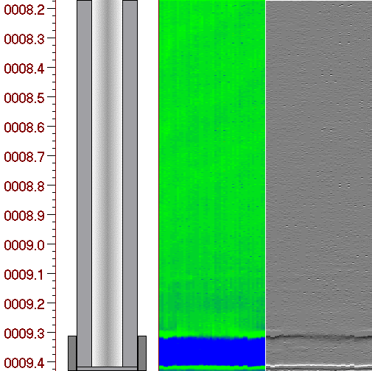
Амплитудно-цветовая развертка интервала |  | №1. Интервал, м : 8.2 : 9.4 (1.3 м)
 |  | 512755.0 кв.мм - общая площадь внутренней стенки колонны
 |  | 0.0 кв.мм (0.0%) площади подвержено коррозии
 |  | Начальн. глубина м | Длина мм | Пло- щадь кв.мм | Max. потеря мет.,% | Кол-во деф. шт | Примеч.

Амплитудно-цветовая гамма толщины
- |  |  |  |  |  |  |  | Примечания:

0

+
8.2 м | 9.4 м

17 трубка
Амплитудно-цветовая развертка интервала |  | №17. Интервал, м : 171.4 : 182.2 (10.8 м)
 |  | 4408349.7 кв.мм - общая площадь внутренней стенки колонны
 |  | 279.6 кв.мм (менее 0.1%) площади подвержено коррозии
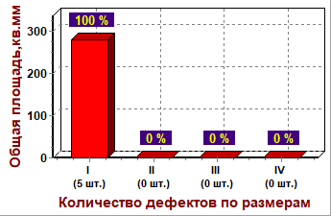
 |  | Начальн. глубина м | Длина мм | Пло- щадь кв.мм | Max. потеря мет.,% | Кол-во деф. шт | Примеч.
 |  | 181.80 | 4 | 12 | 6 | 1 | Обширная коррозия
 |  | 182.05 | 4 | 82 | 5 | 1 | Обширная коррозия
 |  | 182.06 | 6 | 82 | 5 | 1 | Обширная коррозия
 |  | 182.07 | 20 | 89 | 8 | 1 | Обширная коррозия
 |  | 182.09 | 5 | 12 | 5 | 1 | Продольная канавка

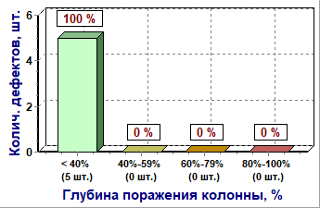

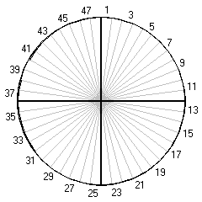

 |  |  |  |  |  |  |  |  |  | потеря
 |  |  |  |  |  |  |  |  |  | металла
 |  |  |  |  |  |  |  |  |  | 0%-59%
 |  |  |  |  |  |  |  |  |  | 60%-100%

 |  |  |  |  |  |  |  | Суммарная потеря металла интервала по каналам

 |  |  |  |  |  |  |  | Параметры муфтового соединения (171.4 м)

 |  |  |  |  |  |  |  | Длина муфты: | 24.0 см
 |  |  |  |  |  |  |  | Межтрубный зазор: | 2.5 см
Амплитудно-цветовая гамма толщины
- |  |  |  |  |  |  |  | Примечания:

0

+
171.4 м | 182.2 м

144 трубка
Амплитудно-цветовая развертка интервала |  | №144. Интервал, м : 1547.6 : 1558.4 (10.8 м)
 |  | 4407128.6 кв.мм - общая площадь внутренней стенки колонны
 |  | 84863.8 кв.мм (1.9%) площади подвержено коррозии
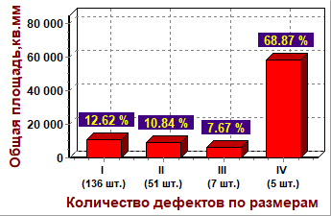
 |  | Начальн. глубина м | Длина мм | Пло- щадь кв.мм | Max. потеря мет.,% | Кол-во деф. шт | Примеч.
 |  | 1547.79 | 144 | 14420 | 100 | 1 | Обширная коррозия
 |  | 1547.96 | 20 | 91 | 30 | 1 | Обширная коррозия
 |  | 1548.21 | 42 | 437 | 24 | 1 | Обширная коррозия
 |  | 1548.29 | 48 | 276 | 33 | 2 | Обширная коррозия
 |  | 1548.40 | 56 | 168 | 16 | 2 | Обширная коррозия
 |  | 1548.70 | 138 | 536 | 38 | 4 | Обширная коррозия
 |  | 1548.85 | 42 | 118 | 41 | 2 | Продольная канавка
 |  | 1549.05 | 110 | 354 | 20 | 4 | Обширная коррозия
 |  | 1549.20 | 40 | 94 | 20 | 2 | Продольная канавка
 |  | 1549.34 | 10 | 82 | 16 | 1 | Обширная коррозия
 |  | 1549.48 | 6 | 82 | 11 | 1 | Обширная коррозия
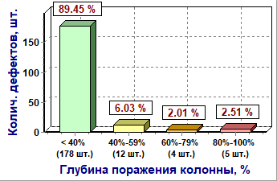
 |  | 1549.56 | 150 | 567 | 38 | 5 | Обширная коррозия
 |  | 1549.77 | 180 | 840 | 27 | 8 | Обширная коррозия
 |  | 1550.02 | 238 | 16803 | 95 | 3 | Обширная коррозия
 |  | 1550.40 | 84 | 5745 | 80 | 1 | Обширная коррозия
 |  | 1550.61 | 22 | 193 | 32 | 2 | Обширная коррозия
 |  | 1550.76 | 26 | 260 | 12 | 4 | Обширная коррозия
 |  | 1550.88 | 174 | 1289 | 66 | 3 | Обширная коррозия
 |  | 1551.22 | 428 | 2740 | 90 | 20 | Обширная коррозия
 |  | 1551.87 | 160 | 772 | 64 | 8 | Обширная коррозия
 |  | 1552.13 | 94 | 531 | 38 | 5 | Обширная коррозия
 |  | 1552.31 | 82 | 297 | 32 | 3 | Обширная коррозия
 |  | 1552.47 | 408 | 2866 | 82 | 18 | Обширная коррозия
 |  | 1553.01 | 94 | 388 | 32 | 4 | Обширная коррозия
 |  | 1553.17 | 46 | 380 | 37 | 6 | Обширная коррозия
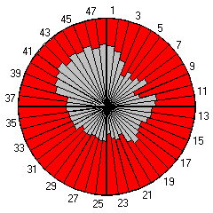
 |  | 1553.31 | 24 | 118 | 35 | 2 | Обширная коррозия
 |  | 1553.44 | 88 | 1138 | 40 | 3 | Обширная коррозия
 |  | 1553.58 | 114 | 1169 | 41 | 3 | Обширная коррозия
 |  | 1553.74 | 66 | 337 | 35 | 3 | Обширная коррозия
 |  | 1553.84 | 34 | 396 | 37 | 1 | Обширная коррозия
 |  | 1553.90 | 150 | 867 | 41 | 8 | Обширная коррозия
 |  | 1554.14 | 116 | 748 | 29 | 7 | Обширная коррозия
 |  | 1554.40 | 134 | 501 | 37 | 5 | Обширная коррозия
 |  | 1554.60 | 14 | 88 | 17 | 1 | Обширная коррозия |  |  | потеря
 |  | 1554.71 | 64 | 193 | 16 | 3 | Обширная коррозия |  |  | металла
 |  | 1554.90 | 16 | 85 | 12 | 1 | Обширная коррозия |  |  | 0%-59%
 |  | 1555.00 | 70 | 248 | 12 | 3 | Обширная коррозия |  |  | 60%-100%
 |  | 1555.21 | 168 | 742 | 25 | 7 | Обширная коррозия
 |  | 1555.46 | 274 | 1542 | 38 | 12 | Обширная коррозия
 |  | 1555.85 | 174 | 3697 | 58 | 7 | Обширная коррозия
 |  | 1556.08 | 250 | 19720 | 75 | 1 | Обширная коррозия | Суммарная потеря металла интервала по каналам
 |  | 1556.25 | 6 | 82 | 9 | 1 | Обширная коррозия
 |  | 1556.46 | 8 | 82 | 16 | 1 | Обширная коррозия | Параметры муфтового соединения (1547.6 м)
 |  | 1556.66 | 62 | 361 | 33 | 2 | Обширная коррозия
 |  | 1556.79 | 96 | 1050 | 29 | 4 | Обширная коррозия | Длина муфты: | 24.3 см
 |  | 1557.26 | 8 | 82 | 12 | 1 | Обширная коррозия | Межтрубный зазор: | 2.5 см
Амплитудно-цветовая гамма толщины |  | 1557.35 | 12 | 83 | 20 | 1 | Обширная коррозия
- |  | 1557.45 | 32 | 171 | 17 | 2 | Обширная коррозия | Примечания:
 |  | 1557.58 | 46 | 243 | 30 | 1 | Обширная коррозия
 |  | 1557.71 | 22 | 83 | 12 | 1 | Обширная коррозия
0 |  | 1557.79 | 84 | 251 | 25 | 3 | Продольная канавка
 |  | 1557.96 | 28 | 213 | 29 | 2 | Обширная коррозия
 |  | 1558.20 | 40 | 218 | 33 | 2 | Обширная коррозия
+
1547.6 м | 1558.4 м

